Hoja1
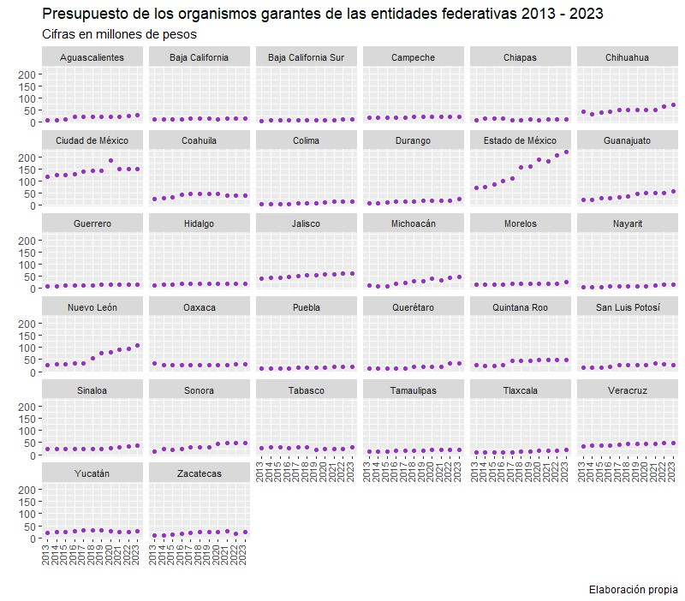
Presupuesto de los Organismos garantes de las entidades federativas 2003 - 2024
La transparencia, el acceso a la información y la protección de datos personales son derechos que requieren contar con recursos específicos a fin de promoverlos y garantizarlos de manera adecuada. A continuación, se presenta información histórica sobre el presupuesto otorgado a los Organismos garantes en las entidades federativas, desde el año de su creación hasta 2024.

Entidad Federativa | 2003 | 2004 | 2005 | 2006 | 2007 | 2008 | 2009 | 2010 | 2011 | 2012 | 2013 | 2014 | 2015 | 2016 | 2017 | 2018 | 2019 | 2020 | 2021 | 2022 | 2023 | 2024
Aguascalientes | NA | NA | NA | NA | 7.65 | 7.47 | 8.99 | 8.47 | 8.79 | 8.82 | 8.79 | 9.09 | 11.14 | 21.25 | 21.26 | 21.58 | 22.26 | 23.25 | 23.18 | 25.79 | 27.90 | 27.90
Baja California | NA | NA | NA | NA | NA | NA | NA | NA | 4.08 | 10.00 | 10.50 | 10.50 | 10.50 | 12.00 | 14.00 | 14.75 | 15.43 | 13.08 | 13.88 | 15.30 | 15.91 | 16.31
Baja California Sur | NA | NA | NA | NA | NA | 3.50 | 3.50 | 2.80 | 4.70 | 4.70 | 4.70 | 6.70 | 6.70 | 6.70 | 7.90 | 7.90 | 7.90 | 9.40 | 8.15 | 10.18 | 11.48 | 13.17
Campeche | NA | NA | NA | 3.00 | 12.00 | 12.21 | 13.46 | 12.98 | 14.15 | 15.02 | 17.02 | 17.15 | 18.10 | 19.04 | 20.44 | 21.05 | 21.62 | 22.25 | 21.12 | 21.30 | 21.55 | 23.02
Chiapas | NA | NA | NA | 2.05 | 11.96 | 11.72 | 12.57 | 13.00 | 13.53 | 8.16 | 8.57 | 14.47 | 15.00 | 15.00 | 9.35 | 9.34 | 9.52 | 9.44 | 9.54 | 9.67 | 13.28 | 13.87
Chihuahua | NA | NA | NA | 10.27 | 25.07 | 24.59 | 31.43 | 28.30 | 37.94 | 37.99 | 42.55 | 34.21 | 41.30 | 43.78 | 50.65 | 50.65 | 48.52 | 51.00 | 51.00 | 65.00 | 72.44 | 79.89
Ciudad de México | NA | 12.00 | 25.00 | 26.00 | 70.49 | 83.99 | 88.00 | 101.98 | 103.80 | 107.80 | 115.56 | 123.95 | 124.75 | 128.86 | 137.93 | 143.44 | 143.44 | 183.44 | 147.86 | 147.86 | 147.86 | 152.49
Coahuila de Zaragoza | NA | 0.50 | 23.00 | 17.33 | 17.93 | 21.87 | 21.75 | 23.85 | 27.49 | 27.49 | 27.22 | 28.47 | 34.00 | 43.74 | 45.64 | 45.64 | 45.64 | 45.64 | 38.80 | 38.80 | 38.80 | 38.80
Colima | NA | 4.89 | 4.90 | 5.50 | 5.72 | 5.95 | 6.18 | 5.38 | 5.59 | 5.82 | 6.05 | 6.13 | 6.34 | 6.34 | 7.00 | 7.50 | 7.50 | 12.50 | 13.50 | 13.96 | 14.42 | 24.24
Durango | NA | 1.48 | 2.64 | 3.50 | 4.70 | 4.42 | 4.58 | 4.80 | 7.83 | 8.92 | 9.32 | 9.60 | 11.78 | 13.50 | 14.18 | 16.25 | 19.17 | 20.41 | 19.11 | 20.11 | 26.08 | 29.99
Estado de México | NA | 4.50 | 20.32 | 22.54 | 23.44 | 24.54 | 60.20 | 62.60 | 62.60 | 67.14 | 72.00 | 74.52 | 86.75 | 100.35 | 110.24 | 155.58 | 159.65 | 187.72 | 181.59 | 206.11 | 218.82 | 227.65
Guanajuato | 1.00 | 11.34 | 12.53 | 17.62 | 17.11 | 18.16 | 17.98 | 17.67 | 19.31 | 22.22 | 23.24 | 24.34 | 29.64 | 29.71 | 32.37 | 34.62 | 47.77 | 50.65 | 50.71 | 52.24 | 55.71 | 63.04
Guerrero | NA | NA | NA | 3.50 | 5.25 | 5.72 | 6.11 | 6.40 | 9.43 | 9.66 | 9.91 | 9.95 | 11.99 | 12.30 | 12.48 | 13.36 | 14.82 | 15.34 | 15.34 | 15.80 | 16.75 | 17.42
Hidalgo | NA | NA | NA | NA | NA | 11.83 | 12.73 | 12.73 | 12.90 | 13.20 | 13.36 | 15.54 | 16.15 | 18.40 | 18.35 | 18.98 | 18.98 | 18.98 | 19.27 | 19.27 | 20.02 | 20.84
Jalisco | NA | NA | 3.00 | 13.50 | 19.04 | 17.89 | 15.28 | 19.53 | 19.53 | 40.72 | 42.35 | 43.91 | 45.45 | 46.81 | 52.27 | 56.27 | 56.00 | 58.22 | 58.01 | 59.76 | 61.67 | 64.67
Michoacán de Ocampo | 1.53 | 6.63 | 6.03 | 6.03 | 6.02 | 6.30 | 6.67 | 8.78 | 8.78 | 12.02 | 12.49 | 9.49 | 9.49 | 19.01 | 23.01 | 30.10 | 30.10 | 40.02 | 33.22 | 43.00 | 46.01 | 46.24
Morelos | NA | 2.50 | 3.50 | 5.50 | 9.00 | 11.75 | 13.25 | 15.00 | 16.25 | 16.25 | 16.25 | 16.25 | 17.25 | 17.25 | 17.76 | 17.76 | 18.70 | 18.70 | 18.00 | 18.70 | 25.00 | 29.00
Nayarit | NA | NA | 6.00 | 6.00 | 6.60 | 3.93 | 3.93 | 3.93 | 3.93 | 4.04 | 4.19 | 4.53 | 4.44 | 7.83 | 9.33 | 9.33 | 9.79 | 9.00 | 11.00 | 14.04 | 14.81 | 15.55
Nuevo León | 6.85 | 12.12 | 12.63 | 13.01 | 13.40 | 13.81 | 24.61 | 24.50 | 26.24 | 26.24 | 27.13 | 28.76 | 29.69 | 32.22 | 35.00 | 55.00 | 76.65 | 78.94 | 90.97 | 92.70 | 106.70 | 106.70
Oaxaca | NA | NA | NA | NA | NA | 14.00 | 25.58 | 27.27 | 27.27 | 27.64 | 33.35 | 26.34 | 26.34 | 26.34 | 28.21 | 28.21 | 28.21 | 28.21 | 28.21 | 30.15 | 30.88 | 33.59
Puebla | NA | NA | 7.60 | 8.54 | 10.79 | 11.19 | 11.36 | 11.36 | 12.05 | 11.87 | 12.07 | 12.11 | 12.74 | 13.22 | 15.35 | 16.65 | 16.65 | 16.65 | 19.48 | 19.48 | 19.98 | 25.49
Querétaro | 2.87 | 7.25 | 7.63 | 7.98 | 8.33 | 9.58 | 10.03 | 10.03 | 9.56 | 10.14 | 10.65 | 11.29 | 12.02 | 12.02 | 14.48 | 17.96 | 19.04 | 19.70 | 21.11 | 33.58 | 33.58 | 35.15
Quintana Roo | NA | 4.22 | 20.63 | 20.69 | 19.63 | 20.61 | 21.90 | 21.90 | 24.10 | 24.89 | 24.68 | 22.68 | 23.58 | 26.26 | 43.54 | 43.54 | 45.04 | 47.05 | 48.95 | 48.95 | 48.45 | 53.38
San Luis Potosí | NA | 5.04 | 7.48 | 9.76 | 11.70 | 12.29 | 15.45 | 14.65 | 15.38 | 15.69 | 16.24 | 16.82 | 17.45 | 20.64 | 24.67 | 25.33 | 27.30 | 27.30 | 33.28 | 30.00 | 25.06 | 25.06
Sinaloa | 13.80 | 12.20 | 11.70 | 12.24 | 13.12 | 13.67 | 17.07 | 18.16 | 20.59 | 20.90 | 22.85 | 22.85 | 23.99 | 23.99 | 23.99 | 24.71 | 25.23 | 28.30 | 31.91 | 34.62 | 36.95 | 38.80
Sonora | NA | NA | NA | 7.80 | 8.05 | 8.74 | 8.97 | 9.06 | 9.34 | 10.71 | 13.31 | 24.79 | 19.72 | 24.42 | 30.36 | 30.48 | 30.48 | 43.87 | 46.87 | 48.51 | 49.20 | 51.47
Tabasco | NA | NA | NA | NA | 9.35 | 31.21 | 28.04 | 28.00 | 28.00 | 28.00 | 28.00 | 29.11 | 31.15 | 28.04 | 29.63 | 32.28 | 20.00 | 23.27 | 22.50 | 23.17 | 29.00 | 32.11
Tamaulipas | NA | NA | NA | NA | NA | 7.57 | 9.61 | 9.13 | 12.37 | 12.69 | 12.98 | 12.98 | 13.30 | 14.60 | 15.05 | 15.53 | 15.86 | 18.65 | 18.65 | 19.44 | 20.02 | 20.66
Tlaxcala | NA | NA | NA | NA | NA | 9.00 | 9.30 | 9.36 | 10.82 | 10.42 | 10.42 | 10.70 | 10.92 | 10.92 | 11.36 | 12.89 | 13.24 | 15.35 | 16.66 | 17.37 | 19.04 | 21.04
Veracruz de Ignacio de la Llave | NA | NA | NA | NA | 7.50 | 24.00 | 24.83 | 25.80 | 26.90 | 33.00 | 35.00 | 37.00 | 39.00 | 39.00 | 40.28 | 43.57 | 46.18 | 45.56 | 45.56 | 47.84 | 47.84 | 47.84
Yucatán | NA | 2.50 | 7.50 | 7.96 | 8.43 | 9.47 | 11.60 | 14.85 | 18.00 | 21.00 | 22.20 | 23.30 | 25.40 | 26.41 | 30.37 | 31.59 | 30.70 | 27.63 | 24.87 | 24.87 | 26.02 | 26.49
Zacatecas | NA | NA | 3.10 | 5.10 | 6.55 | 6.94 | 7.79 | 8.10 | 8.34 | 8.63 | 10.60 | 10.88 | 12.77 | 16.73 | 20.41 | 23.27 | 23.27 | 22.54 | 27.21 | 18.10 | 22.86 | 24.66
Total: | 26.05 | 87.17 | 185.19 | 235.42 | 358.83 | 467.92 | 552.75 | 580.37 | 629.59 | 681.79 | 723.55 | 748.41 | 798.84 | 876.68 | 966.86 | 1075.11 | 1114.66 | 1232.06 | 1209.51 | 1285.67 | 1364.09 | 1446.53

Fuente: Para obtener el presupuesto asignado a cada Organismo garante, se realizó la consulta a dichas instituciones y/o a los presupuestos de egresos de las entidades federativas, publicados en los periódicos oficiales correspondientes. Nota: En los casos en los que aparece No Aplica (NA), se debe a que el Organismo garante todavía no había sido creado en ese año.

